Ejemplo Análisis
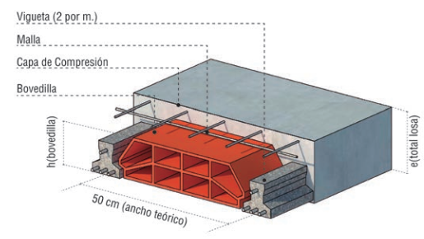
Planilla de Analisis de Precios
(para cada unidad de medida)

Obra: Vivienda Perez |  |  |  | Fecha | x/x/x
Rubro: Hormigón Armado |  |  |  | Ud Medida: | m2
Item: Losa de Viguetas Pretensadas

Materiales | Unidad | Cantidad | Precio/ Unidad |  | Total
cemento | kg | 13.000 |  |  | $ 0.00
arena gruesa | m3 | 0.028 |  |  | $ 0.00
granza 1-3 | m3 | 0.028 |  |  | $ 0.00
Vig pretens. | ml | 2.000 |  |  | $ 0.00
Lad p/ techo 12 cm | un. | 8.000 |  |  | $ 0.00
Malla Sima Ø 6 | kg | 3.500 |  |  | $ 0.00
alambre negro nº 17 | kg | 0.100 |  |  | $ 0.00
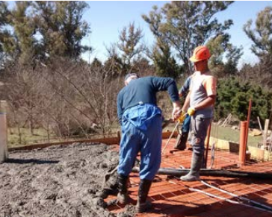
A) Costo Total de Materiales (sin IVA) |  |  |  |  | $ 0.00

Mano de Obra | Hs. | Salario | Parcial | Carga Social | Total
Oficial | 1.40 |  | $ 0.00 | $ 0.00 | $ 0.000
Ayudante | 1.00 |  | $ 0.00 | $ 0.00 | $ 0.000
B) Costo Total de Mano de Obra |  |  |  |  | $ 0.000

C) Subtotal A + B |  |  |  |  | $ 0.000

D) Costos indirectos por Gtos Grales Obra y Empresa 18% de C |  |  |  |  | $ 0.000

E) Costo del Item C + D |  |  |  |  | $ 0.000

F) Beneficio Empresario incluye costo financiero 30 % de E |  |  |  |  | $ 0.000

PRECIO DEL ITEM sin IVA E + F |  |  |  |  | $ 0.000

